상품제안서
데일리모던 보온보냉백 | 상품코드: F00122

 |  |  |  |  |  |  | 02-412-0044 | www.easy1.co.kr
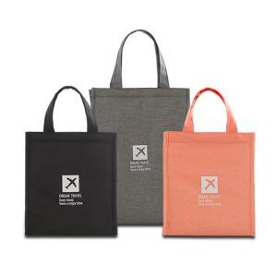 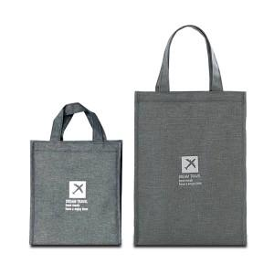 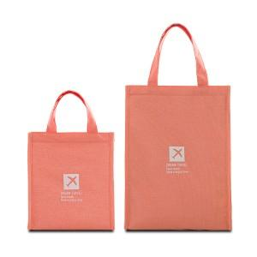

【상세/제작정보】

【인쇄/포장옵션】 | 실크 / OPP(비닐)

【공급단가】 | 수량 | 100~ | 300~ | 500~ | 1,000~ | 3,000~
*VAT별도 | S | 4,290원 | 4,120원 | 3,960원 | 3,860원 | 3,740원
 | M | 5,260원 | 5,070원 | 4,870원 | 4,680원 | 4,560원

【상품 URL】 | http://www.easy1.co.kr/src/goods_detail.php?gdno=122

